手順書
操作手順書 |  |  |  |  | 作成日時：2019/10/17-17:13:57

 | １．操作環境

 |  |  | シナリオファイル名 | C:\Users\Administrator\Desktop\動作確認手順\受注状況照会(問い合わせ).winsnr

 | ２．操作手順

 |  | ２．１．シナリオ：事前準備
 |  |  | ２．１．１．[受注登録 ]ウィンドウ |  |  | 確認日 | 結果
 |  |  | 画面 | 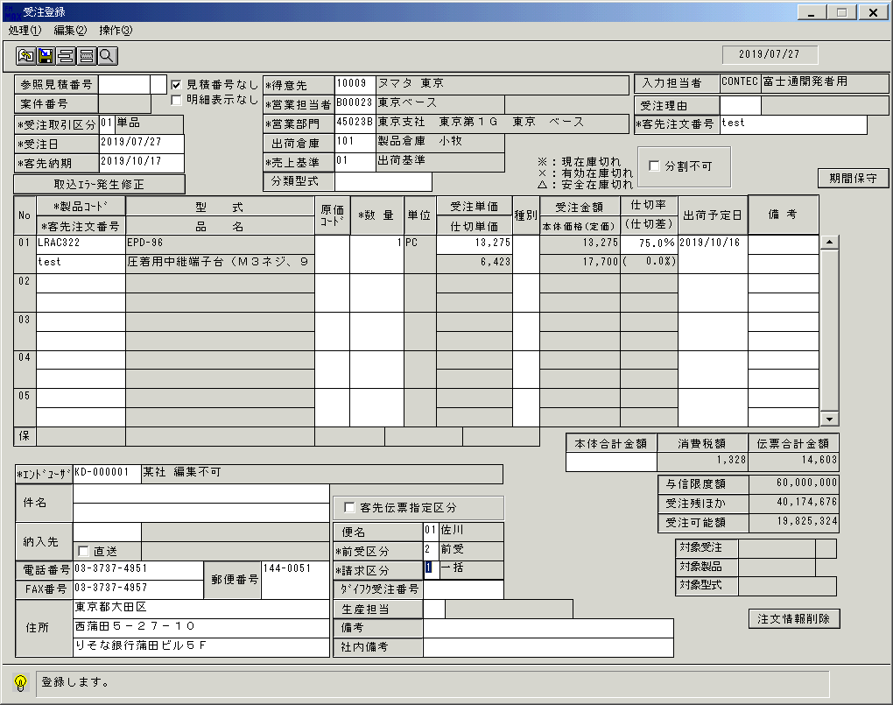
 |  |  | 操作内容 | 「受注登録 」ウィンドウを初期画面表示します。上記情報を入力し登録ボタンをクリックします。

 |  |  | ２．１．２．[受注登録 ]ウィンドウ - [受注登録 ]ウィンドウ |  |  | 確認日 | 結果
 |  |  | 画面 | 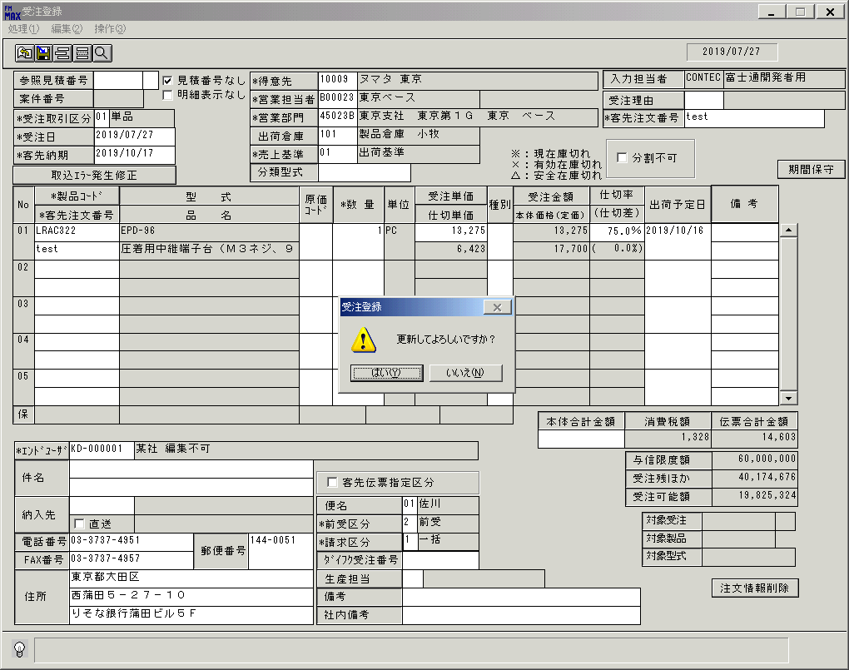
 |  |  | 操作内容 | 「はい」をクリックします。

 |  |  | ２．１．３．[受注登録 ]ウィンドウ - [受注登録 ]ウィンドウ |  |  | 確認日 | 結果
 |  |  | 画面 | 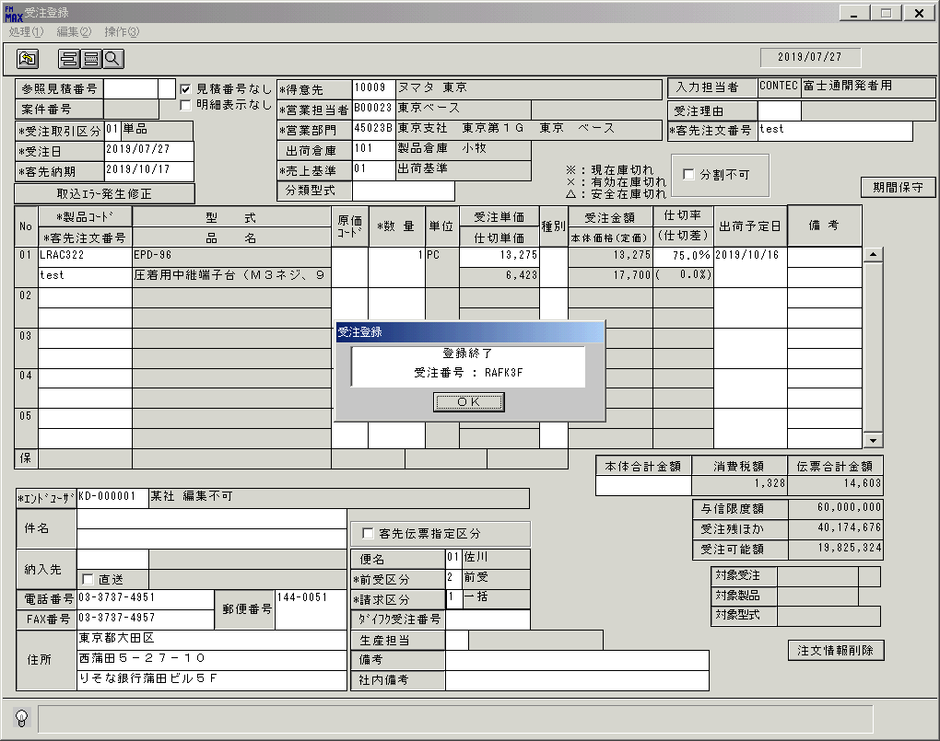
 |  |  | 操作内容 | 「OK」をクリックします。

 |  |  | ２．１．４．[受注登録 ]ウィンドウ |  |  | 確認日 | 結果
 |  |  | 画面 | 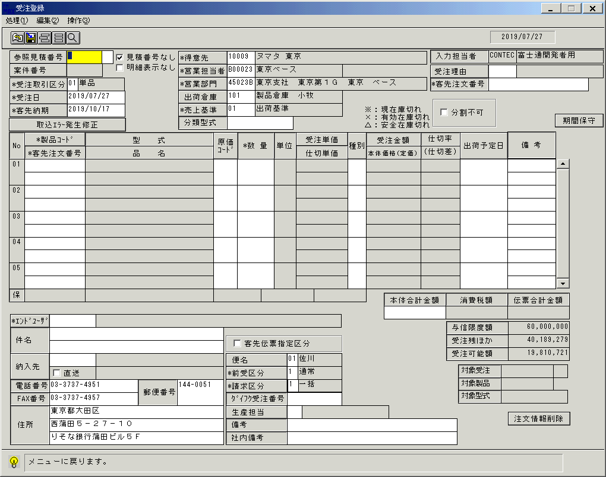
 |  |  | 操作内容 | 「処理」ボタンをクリックします。

 |  |  | ２．１．５．[受注登録 ]ウィンドウ - [受注登録 ]ウィンドウ |  |  | 確認日 | 結果
 |  |  | 画面 | 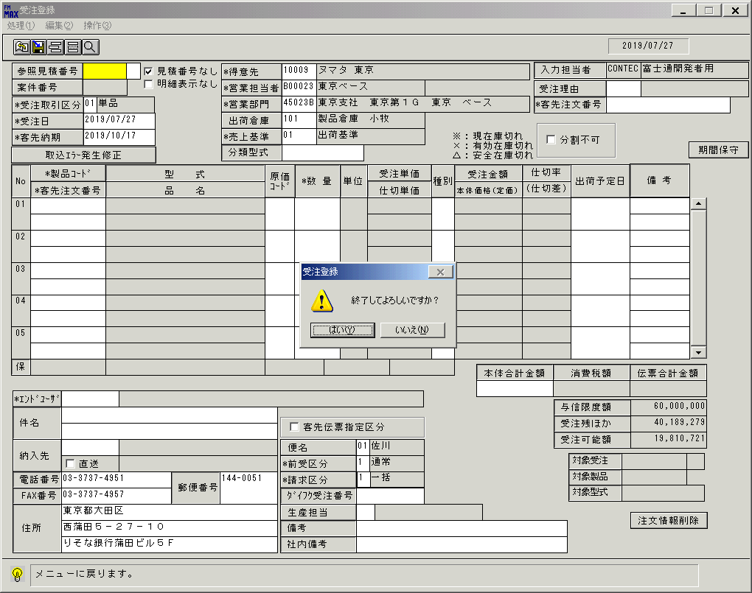
 |  |  | 操作内容 | 「はい」をクリックし、ウィンドウを閉じます。

 |  | ２．２．シナリオ：受注状況照会(問い合わせ)
 |  |  | ２．２．１．[受注状況照会(問い合わせ) ]ウィンドウ |  |  | 確認日 | 結果
 |  |  | 画面 | 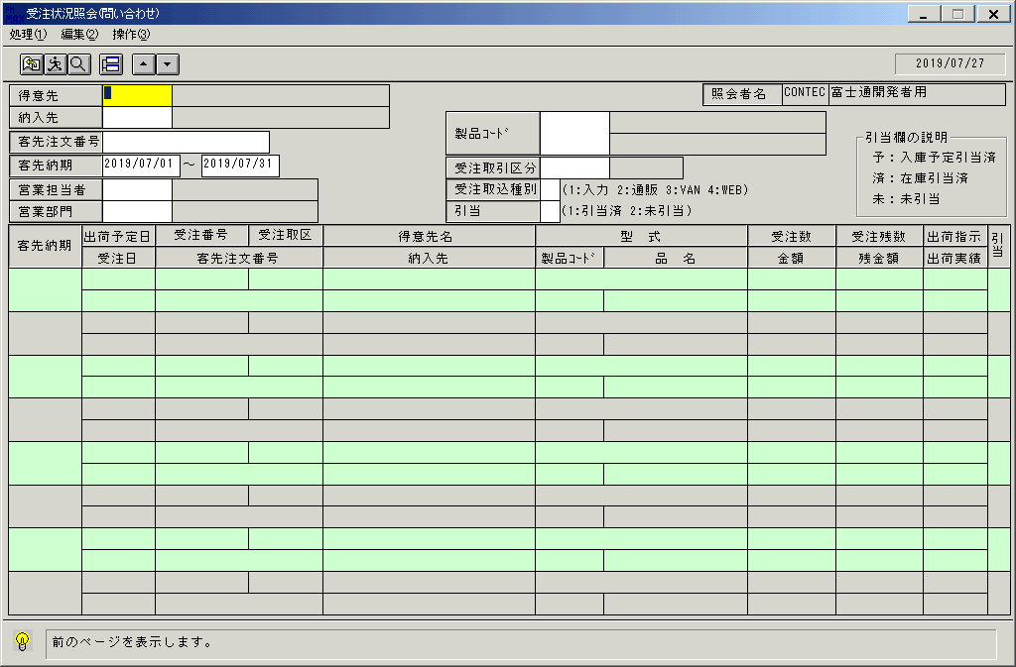
 |  |  | 操作内容 | 「受注状況照会(問い合わせ) 」ウィンドウを初期画面表示します。「得意先」をクリックします。

 |  |  | ２．２．２．[デスクトップ]ウィンドウ - [得意先一覧ウィンドウ ]ウィンドウ |  |  | 確認日 | 結果
 |  |  | 画面 | 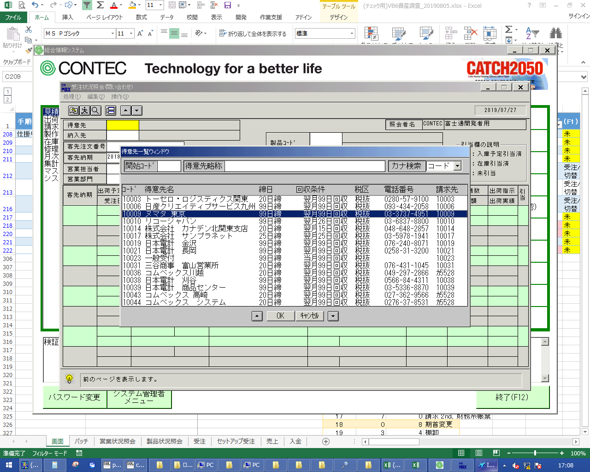
 |  |  | 操作内容 | 得意先を選択し、「OK」をクリックします。

 |  |  | ２．２．3．[受注状況照会(問い合わせ) ]ウィンドウ |  |  | 確認日 | 結果
 |  |  | 画面 | 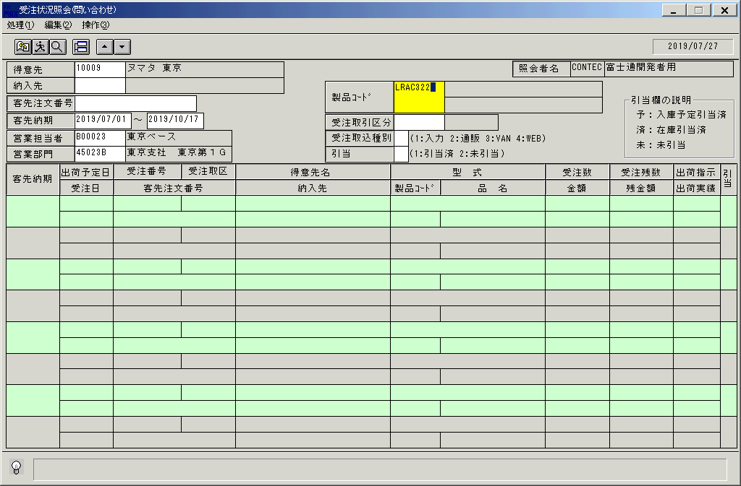
 |  |  | 操作内容 | 「客先納期」「営業担当者」「営業部門」を入力します。

 |  |  | ２．２．4．[受注状況照会(問い合わせ) ]ウィンドウ |  |  | 確認日 | 結果
 |  |  | 画面 | 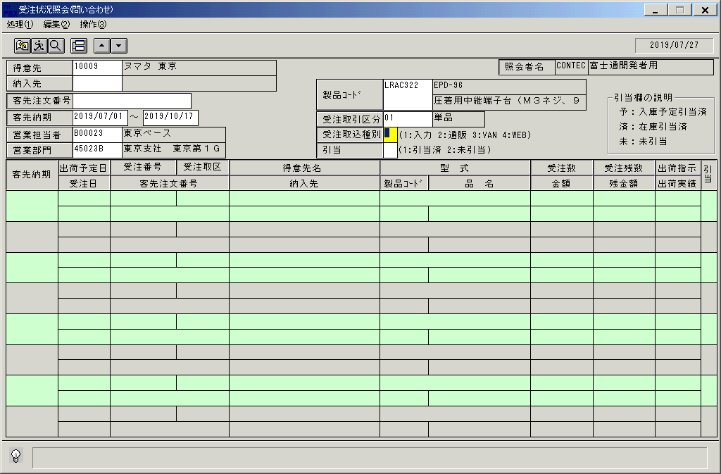
 |  |  | 操作内容 | 「製品コード」「「受注取引先区分」を入力します。Enterキーを押します。

 |  |  | ２．２．5．[受注状況照会(問い合わせ) ]ウィンドウ |  |  | 確認日 | 結果
 |  |  | 画面 | 
 |  |  | 操作内容 | Enterキーを押します。

 |  |  | ２．２．6．[受注状況照会(問い合わせ) ]ウィンドウ |  |  | 確認日 | 結果
 |  |  | 画面 | 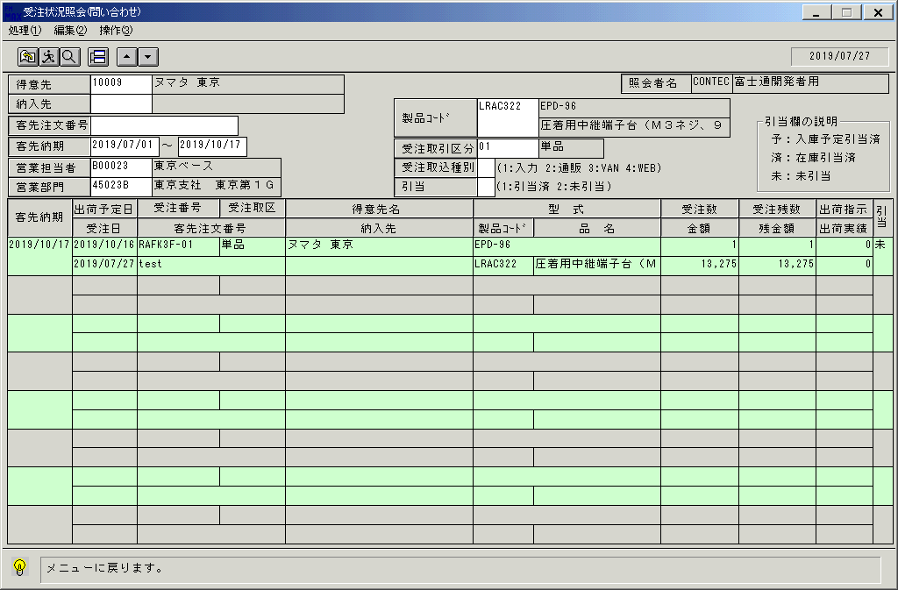
 |  |  | 操作内容 | 明細が表示されます。終了ボタンをクリックします。

 |  |  | ２．２．7．[受注状況照会(問い合わせ) ]ウィンドウ - [受注状況照会(問い合わせ) ]ウィンドウ |  |  | 確認日 | 結果
 |  |  | 画面 | 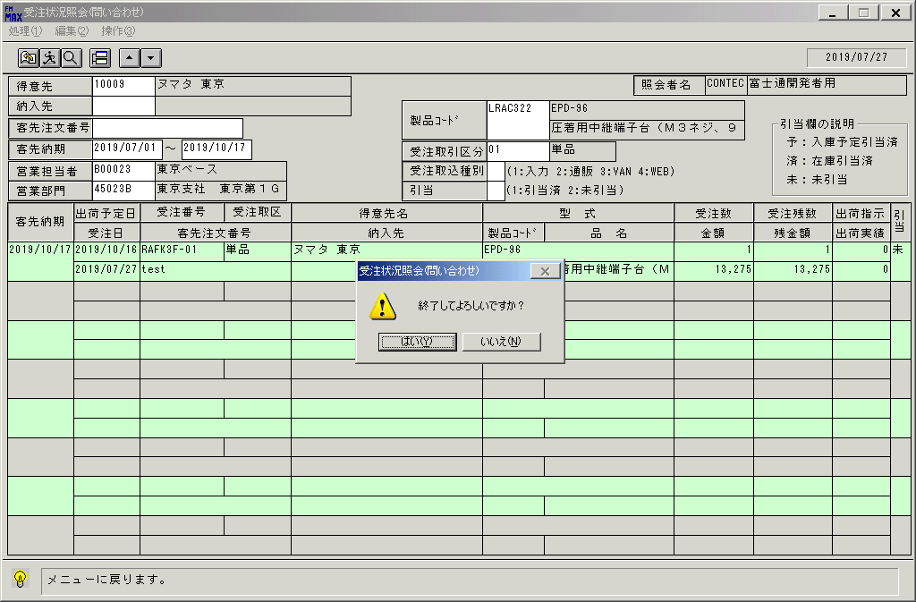
 |  |  | 操作内容 | 「はい」をクリックし、ウィンドウを閉じます。

画面(受注状況照会(問い合わせ))
画面項目説明 |  |  |  | ユーザ名：㈱コンテック殿 |  |  |  |  |  |  | ｼｽﾃﾑ名：新総合情報システム |  |  |  |  | ﾌﾟﾛｾｽID/名：販売システム |  | 作成日:２００６年０５月２５日
 |  |  |  |  |  |  |  |  |  |  | ｼﾞｮﾌﾞID/名：UOD／受注 |  |  |  |  | ﾌﾟﾛｸﾞﾗﾑID/名：UODDL51/受注状況照会(問い合わせ) |  | 作成者：Ace) 瀬島

 | 【画面項目説明】 |  | 画面名：受注状況照会 |  |  |  |  |  |  |  |  |  | FormID：ＵＯＤＤＬ５１ |  | ﾓｰﾄﾞ
 |  |  |  |  |  |  |  |  |  |  |  |  |  |  | 権限
 | № | 入出力項目名 |  |  | 入力 |  | 表示 | 属性 | 表示桁 | 入力桁 | レ | データソース |  | 項目名(初期値） |  |  | 項目説明
 |  |  |  |  | 必須 | 任意

 | 1 | 得意先(ｺｰﾄﾞ) |  |  |  | ○ |  | X | 5 | 5
 | 2 | 得意先(名称) |  |  |  |  | ○ | NX | 30 |  |  | 得意先マスタ |  | 得意先略称 |  |  | 得意先マスタ.得意先ｺｰﾄﾞ=画面.得意先ｺｰﾄﾞ
 | 3 | 納入先(ｺｰﾄﾞ) |  |  |  | ○ |  | X | 9 | 9
 | 4 | 納入先(名称) |  |  |  |  | ○ | NX | 30 |  |  | 納入先マスタ |  | 納入先略称 |  |  | 納入先マスタ.納入先ｺｰﾄﾞ=画面.納入先ｺｰﾄﾞ
 | 5 | 客先注文番号 |  |  |  | ○ |  | X | 23 | 23
 | 6 | 客先納期From |  |  |  | ○ |  | 9 | 6 | 6 |  |  |  |  |  |  | 西暦："YYYY/MM"
 | 6 | 客先納期From |  |  |  | ○ |  | 9 | 8 | 8 |  | 運用日マスタ |  | 運用日の月の1日 |  |  | 西暦："YYYY/MM/DD"
 | 7 | 客先納期To |  |  |  | ○ |  | 9 | 6 | 6 |  |  |  |  |  |  | 西暦："YYYY/MM"
 | 7 | 客先納期To |  |  |  | ○ |  | 9 | 8 | 8 |  | 運用日マスタ |  | 運用日の月の末日 |  |  | 西暦："YYYY/MM/DD"
 | 8 | 営業担当者(ｺｰﾄﾞ) |  |  |  | ○ |  | X | 6 | 6
 | 9 | 営業担当者(名称) |  |  |  |  | ○ | NX | 20 |  |  | 担当者マスタ |  | 担当者名 |  |  | 担当者マスタ.担当者ｺｰﾄﾞ=画面.営業担当者ｺｰﾄﾞ
 | 10 | 営業部門(ｺｰﾄﾞ) |  |  |  | ○ |  | 9 | 6 | 6
 | 11 | 営業部門(名称) |  |  |  |  | ○ | NX | 20 |  |  | 部門マスタ |  | 部門名称 |  |  | 部門マスタ.部門ｺｰﾄﾞ=画面.営業部門ｺｰﾄﾞ
 | 12 | 入力担当者(ｺｰﾄﾞ) |  |  |  |  | ○ | X | 6 |  |  |  |  | ログインユーザーID
 | 13 | 入力担当者(名称) |  |  |  |  | ○ | NX | 20 |  |  | 担当者マスタ |  | 担当者名 |  |  | 担当者マスタ.担当者ｺｰﾄﾞ=画面.入力担当者ｺｰﾄﾞ
 | 14 | 製品コード |  |  |  | ○ |  | X | 8 | 8
 | 15 | 型式 |  |  |  |  | ○ | X | 30 |  |  | 商品マスタ |  | 型式 |  |  | 商品マスタ.製品ｺｰﾄﾞ=画面.製品ｺｰﾄﾞ
 | 16 | 品名 |  |  |  |  | ○ | NX | 30 |  |  | 商品マスタ |  | 商品名1 |  |  | 商品マスタ.製品ｺｰﾄﾞ=画面.製品ｺｰﾄﾞ
 | 17 | 受注取引区分 |  |  |  | ○ |  | X | 2 | 2
 | 18 | 受注取引区分(名称) |  |  |  |  | ○ | NX | 10 |  |  | 名称マスタ |  | 名称１ |  |  | キー=006 and ｺｰﾄﾞ1=画面.受注取引区分
 | 19 | 受注取込種別 |  |  |  | ○ |  | X | 1 | １
 | 20 | 引当 |  |  |  | ○ |  | 9 | 1 | 1
 | 21 | 客先納期 |  |  |  |  | ○ | 9 | 8 |  |  | 受注トラン |  | 納期 |  |  | 西暦："YYYY/MM/DD"
 | 22 | 出荷予定日 |  |  |  |  | ○ | 9 | 8 |  |  | 受注トラン |  | 出荷予定日 |  |  | 西暦："YYYY/MM/DD"
 | 23 | 受注日 |  |  |  |  | ○ | 9 | 8 |  |  | 受注トラン |  | 受注日 |  |  | 西暦："YYYY/MM/DD"
 | 24 | 受注番号 |  |  |  |  | ○ | X | 6 |  |  | 受注トラン |  | 受注番号 & "-" & 行番号(下２桁）
 | 25 | 行番号 |  |  |  |  | ○ | 9 | 2 |  |  | 受注トラン |  | 行番号
 | 26 | 客先注文番号 |  |  |  |  | ○ | X | 23 |  |  | 受注トラン |  | 客先注文番号
 | 27 | 得意先名 |  |  |  |  | ○ | NX | 30 |  |  | 受注見出しトラン |  | 得意先略称
 | 28 | 納入先 |  |  |  |  | ○ | NX | 30 |  |  | 受注見出しトラン |  | 納入先名称１
 | 29 | 型式 |  |  |  |  | ○ | X | 30 |  |  | 受注トラン |  | 型式
 | 30 | 製品ｺｰﾄﾞ |  |  |  |  | ○ | X | 10 |  |  | 受注トラン |  | 製品コード
 | 31 | 品名 |  |  |  |  | ○ | NX | 20 |  |  | 受注トラン |  | 商品名
 | 32 | 受注取区 |  |  |  |  | ○ | NX | 10 |  |  | 名称マスタ |  | 名称１
 | 33 | 受注数 |  |  |  |  | ○ | 9 | 6 |  |  | 受注トラン |  | 受注数量 |  |  | 書式："#,##0"
 | 34 | 金額 |  |  |  |  | ○ | 9 | 9 |  |  | 受注トラン |  | 受注金額 |  |  | 書式："#,##0"
 | 35 | 受注残数 |  |  |  |  | ○ | 9 | 6 |  |  | 受注トラン |  | 受注数量 - 売上数量 |  |  | 書式："#,##0"
 | 36 | 残金額 |  |  |  |  | ○ | 9 | 9 |  |  | 受注トラン |  | 受注金額 － 売上金額 |  |  | 書式："#,##0"
 | 37 | 出荷指示 |  |  |  |  | ○ | 9 | 6 |  |  | 受注トラン |  | 出荷指示数量 |  |  | 書式："#,##0"
 | 38 | 出荷実績 |  |  |  |  | ○ | 9 | 6 |  |  | 受注トラン |  | 出荷実績数量 |  |  | 書式："#,##0"
 | 39 | 引当 |  |  |  |  | ○ | NX | 2 |  |  | 受注トラン |  |  |  |  | 自動在庫引当数＋手動在庫引当数＝受注数量の場合「済」
 |  |  |  |  |  |  |  |  |  |  |  |  |  |  |  |  | 自動在庫引当数＋手動在庫引当数＋自動入庫予定引当数
 |  |  |  |  |  |  |  |  |  |  |  |  |  |  |  |  | ＋手動入庫予定引当数＝受注数量の場合「予」
 |  |  |  |  |  |  |  |  |  |  |  |  |  |  |  |  | 上記以外の場合、「未」
 |  |  |  |  |  |  |  |  |  |  |  |  |  |  |  |  | ※上の条件より判定していく

起動元EXE
システム情報
制御ファイル
データファイル
起動先EXE

